Plastové doplňky
VO nabídka plastových výrobků pro dům, dílnu, zahradu
obrázek | kod | název | VOC bez DPH
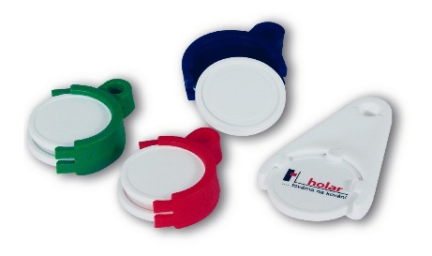 | X3106201 | držák na žetony (5Kč + 10 Kč) bílý | 5.01 Kč
 | x31015101 | žeton 10 Kč bílý | 4.60 Kč
 | x31014101 | žeton 5 Kč bílý | 4.74 Kč
 | X3103101 | sada žetonů (5 + 10 Kč) | 4.52 Kč
 |  | sada (držák + žeton 5 + 10kč) | 9.53 Kč
 | X3116209 | spona na fólie | 7.64 Kč
 | x3113201 | nábytkový roh bílý | 9.84 Kč
 | x3113203 | nábytkový roh hnědý | 9.93 Kč
 | x3113206 | nábytkový roh černý | 9.81 Kč
 | x3113213 | nábytkový roh bahama | 9.99 Kč
 | x313070_, x3131206 | lepačka na mouchy | 10.54 Kč
 | x3104700 | záclonový kroužek 34mm | 1.14 Kč
 | x3124700 | záclonový kroužek 20mm | 1.00 Kč
 | x3129700 | záclonový kroužek 15mm | 0.95 Kč
 | x3108700 | zátka | 2.44 Kč
 | X3082205 | Klínek ± Zero Floor šedý | 5.17 Kč
 | X3081200 | Klips ± Zero Floor | 3.16 Kč
 | X3599101 | Víčko s rozporkou | 12.33 Kč
 | X31012206 | izolační talířek D39 černý | 1.60 Kč
 | X31012208 | izolační talířek D39 žlutý | 1.60 Kč
* individuální ceny dle objemu odběrů
* ceny platné pro rok 2023

